상품제안서
송월 슈퍼클래스S70 3P 타올세트 | 상품코드: F20083

 |  |  |  |  |  |  | 02-412-0044 | www.easy1.co.kr
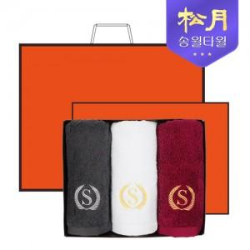

【상세/제작정보】 | - 자수인쇄 가능. 별도문의必 (기본 10자 기준 1200원 부가세 별도) - 케이스/쇼핑백 포함

【인쇄/포장옵션】 | 실크, 자수 / 포장지포장

【공급단가】 | 수량 | 50~ | 100~ | 500~ | 1,000~ | 2,000~
*VAT별도 | 단가 | 19,110원 | 18,400원 | 17,700원 | 16,990원 | 16,560원

【상품 URL】 | https://dev.easy1.co.kr:443/src/goods_detail.php?gdno=20083

